ИЖ 6-8 2012

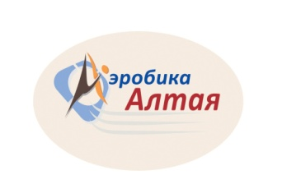

 |  |  |  |  |  |  | П р о т о к о л |  |  |  |  |  |  |  |  |  |  |  |  |  |  |  | г. Барнаул |  |  | 14-17.11.2018
 |  |  |  | ПЕРВЕНСТВО АЛТАЙСКОГО КРАЯ ПО СПОРТИВНОЙ АЭРОБИКЕ "СОЗВЕЗДИЕ СИБИРИ"
 |  |  |  | ФИНАЛ
 |  |  |  |  |  |  |  |  |  |  |  |  |  |  |  |  |  |  |  |  |  |  | ИЖ 6-8 лет (2012)

№ | Участник | Клуб | Регион | Исполнение |  |  |  |  |  |  | Артистичность |  |  |  |  |  |  | Сложность |  |  | Пирамида | Сбавки |  |  |  | Общий балл | Место
 |  |  |  | 1 | 2 | 3 | 4 | МIN "А" | МАХ "А" | СР | 5 | 6 | 7 | 8 | МIN "И" | МАХ "И" | СР | 9 | 10 | СР | 1 | Э | Л | Глав. судья | общ
2 | Хлыстунова Анна | МБУ СП "СШ "Рубцовск" | Рубцовск Алтайский край | 7.40 | 7.40 | 6.30 | 7.70 | 6.30 | 7.70 | 7.40 | 6.30 | 7.40 | 7.00 | 6.70 | 6.30 | 7.40 | 6.85 | 1.60 | 1.60 | 0.80 |  |  |  |  | 0.00 | 15.05 | 1
1 | Соколова Мария | с/к " Реванш" | Барнаул Алтайский край | 7.10 | 7.10 | 6.00 | 7.60 | 6.00 | 7.60 | 7.10 | 6.50 | 7.20 | 6.90 | 6.80 | 6.50 | 7.20 | 6.85 | 1.50 | 1.50 | 0.75 |  |  |  |  | 0.00 | 14.70 | 2
 | Главный судья: |  |  |  |  |  |  | Л.Н. Ляшенко |  |  |  |  |  | Главный секретарь: |  |  |  |  |  |  | Т.В.Хоружева

 | Заместитель главного судьи: |  |  |  |  |  |  | Н.К. Гринина |  |  |  |  |  | Заместитель главного секретаря |  |  |  |  |  |  | Д.А.Гринина

